상품제안서
뱀부얀 쿨타올 + 국산 물방울 쿨스카프 세트 | 상품코드: F24053

 |  |  |  |  |  |  | 02-412-0044 | www.easy1.co.kr
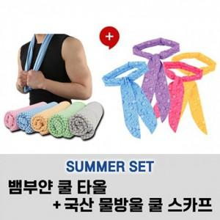

【상세/제작정보】 | 물만으로도 빠른냉감효과 빠른흡수와 건조

【인쇄/포장옵션】 | 실크 / 지퍼백포장

【공급단가】 | 수량 | 100~ | 300~ | 500~ | 1,000~ | 3,000~
*VAT별도 | 단가 | 4,810원 | 4,730원 | 4,620원 | 4,500원 | 4,420원

【상품 URL】 | https://dev.easy1.co.kr:443/src/goods_detail.php?gdno=24053

